生活習慣病予防健診受診者名簿
全国健康保険協会 社会保険に加入されているご本人かつ35歳以上の方
生活習慣病予防健診受診者名簿
事業所名
電話番号
<注意事項>
（1）健診の受診年度（4月から翌3月）においておひとり様１回に限り、協会けんぽより健診費用の一部補助を受けられます。
既に補助を受けている場合は生活習慣病予防健診は受診できません。
（2）健診を受ける日において協会けんぽの被保険者でない場合は受診できません。
（3）今年度において75歳になられる方は、75歳の誕生日から後期高齢者医療制度の被保険者となりますので、誕生日の前日までに受診を終えていただく必要があります。
①
②
保険者番号 | 健康保険証の記号

健康保険証番号 | フリガナ | 性別 | 生年月日 |  |  |  | 希望する健診 ☑をつけてください | 希望する胃の検査方法に ☑をつけてください |  |  | 受診希望日 |  |  |  | 備 考・オプション （予約時間・追加・削除項目等）
 | 氏 名
③ |  | 男・女 |  |  |  |  | 一般健診 （35歳以上加入者） | 胃カメラ | バリウム | 検査無し | 令和
 |  |  |  | 年 | 月 | 日 | 節目健診（40歳～70歳の5の倍数年齢の方） |  |  |  |  | 年 | 月 | 日
 |  |  |  |  |  |  | 若年層健診（ 20歳 ・ 25歳 ・ 30歳）
 |  |  |  |  |  |  | 乳がん検診 子宮頚がん健診
③ |  | 男・女 |  |  |  |  | 一般健診 （35歳以上加入者） | 胃カメラ | バリウム | 検査無し | 令和
 |  |  |  | 年 | 月 | 日 | 節目健診（40歳～70歳の5の倍数年齢の方） |  |  |  |  | 年 | 月 | 日
 |  |  |  |  |  |  | 若年層健診（ 20歳 ・ 25歳 ・ 30歳）
 |  |  |  |  |  |  | 乳がん検診 子宮頚がん健診
③ |  | 男・女 |  |  |  |  | 一般健診 （35歳以上加入者） | 胃カメラ | バリウム | 検査無し | 令和
 |  |  |  | 年 | 月 | 日 | 節目健診（40歳～70歳の5の倍数年齢の方） |  |  |  |  | 年 | 月 | 日
 |  |  |  |  |  |  | 若年層健診（ 20歳 ・ 25歳 ・ 30歳）
 |  |  |  |  |  |  | 乳がん検診 子宮頚がん健診
③ |  | 男・女 |  |  |  |  | 一般健診 （35歳以上加入者） | 胃カメラ | バリウム | 検査無し | 令和
 |  |  |  | 年 | 月 | 日 | 節目健診（40歳～70歳の5の倍数年齢の方） |  |  |  |  | 年 | 月 | 日
 |  |  |  |  |  |  | 若年層健診（ 20歳 ・ 25歳 ・ 30歳）
 |  |  |  |  |  |  | 乳がん検診 子宮頚がん健診
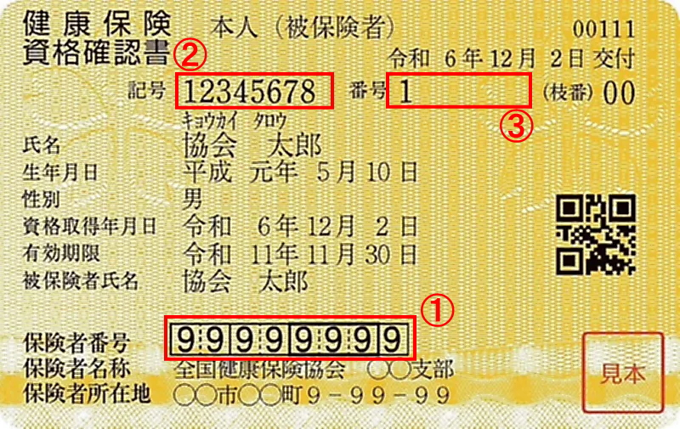
節目健診対象年齢は令和6年度から、40・45・50・55・60・65・70歳になりました。
< 乳がん検診・子宮頚がん検診をご希望の方へ >
当院には婦人科が無いため、提携の病院で受診して頂く形となります。
受診して頂く病院は乳がん・子宮頸がん検診それぞれ別の病院ですので、ご注意ください。
乳がん検診…くまもと乳腺外科病院 （ 熊本市中央区南熊本４丁目３－５ ） TEL： 096-366-1155
子宮頸がん検診…さかぐち女性のクリニック （ 熊本市中央区帯山３丁目１５－１０ ） TEL： 096-382-3600
※乳がん検診はご自身でご予約をして頂く形になりますので、再度予約方法等をご案内いたします。
2026.4

ＴＥＬ 096-380-7022 FAX 096-300-6951
（健診科直通）
健康診断 平日8：30～10：30 （完全予約制）
ご予約に関する相談、お問い合わせ等は午後からお願い致します。

